Úloha
ÚLOHA 1
I[A](C-CV) | 0 | 0.1 | 0.5 | 1 | 5
U2w[V] | 3.536 | 3.544 | 3.548 | 3.638 | 3.987 | Výška [mm] | Průměr [mm] | Váha [g] | Metoda | 4W | 2W
U4w[V] | 3.536 | 3.536 | 3.543 | 3.579 | 3.755 | 70.5 | 21.2 | 68.2 | Odpor vodičů [mΩ] | 12.897 | 333
 |  |  |  |  |  |  |  |  | Napětí článku [V] | 3.54 | 3.54
I[A](D-CC) | 0 | 0.1 | 0.5 | 1 | 5
U2w[V] | 3.514 | 3.507 | 3.491 | 3.463 | 3.242
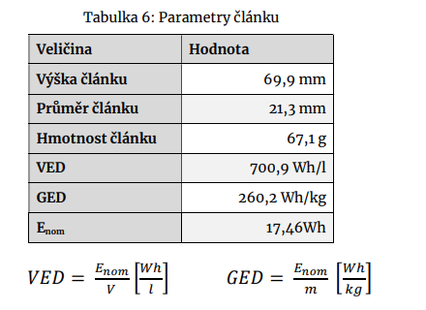
U4w[V] | 3.514 | 3.514 | 3.507 | 3.499 | 3.253

ÚLOHA 2 |  |  |  |  |  |  | Výška [mm] | 70.5
I[A](C-CV) | 0 | 0.1 | 0.5 | 1 | 5 |  | Průměr [mm] | 21.2
I[A](aplikace) | 0 | 0.1 | 0.5 | 1 | 5 |  | Váha [g] | 68.2
I[A](ampérmetr) | 0 | 0.106 | 0.507 | 1.007 | 5.015 |  | E | 17.55
Vypočtená chyba [A] | 0 | 0.00053 | 0.00254 | 0.00504 | 0.02508 |  | VED | 705
 |  |  |  |  |  |  | GED | 257
I[A](D-CC) | 0 | 0.1 | 0.5 | 1 | 5
I[A](aplikace) | 0 | 0.1 | 0.5 | 1 | 5
I[A](ampérmetr) | 0 | 0.078 | 0.48 | 0.98 | 4.990
Vypočtená chyba [A] | 0 | 0.00053 | 0.00254 | 0.00504 | 0.02508

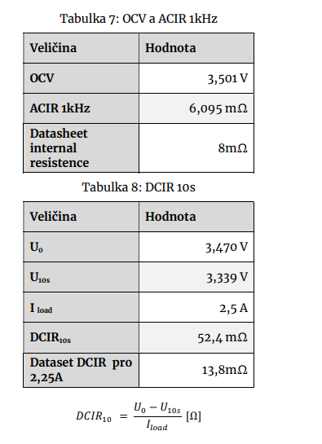
 |  |  |  |  |  |  |  |  | Metoda | 4W
 |  |  |  |  |  |  |  |  | Odpor vodičů [mΩ] | 12.897
 |  |  |  |  |  |  |  |  | Napětí článku [V] | 3.54

 |  |  |  |  |  |  |  |  | Veličina | Hodnota
 |  |  |  |  |  |  |  |  | OCV[V] | 3.54
 |  |  |  |  |  |  |  |  | ACIR 1kHz[mΩ] | 12.89
 |  |  |  |  |  |  |  |  | Datasheet internal resistence[mΩ] | ≤30

 |  |  |  |  |  |  |  |  | Veličina | Hodnota
 |  |  |  |  |  |  |  |  | U0 [V] | 3.51
 |  |  |  |  |  |  |  |  | U 10s [V] | 3.342
 |  |  |  |  |  |  |  |  | I load [A] | 2.5
 |  |  |  |  |  |  |  |  | DCIR 10s [mΩ] | 67.2
 |  |  |  |  |  |  |  |  | Dataset DCIR[mΩ] | 30.1625

